2022-03-12
1. Phân tích

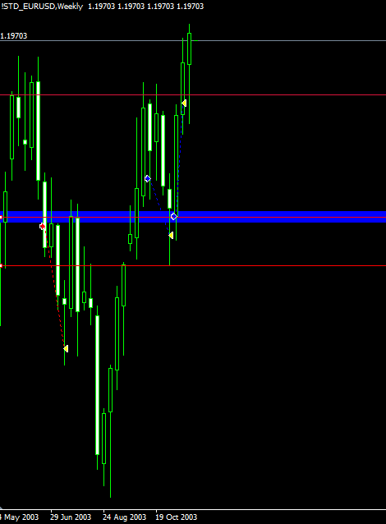
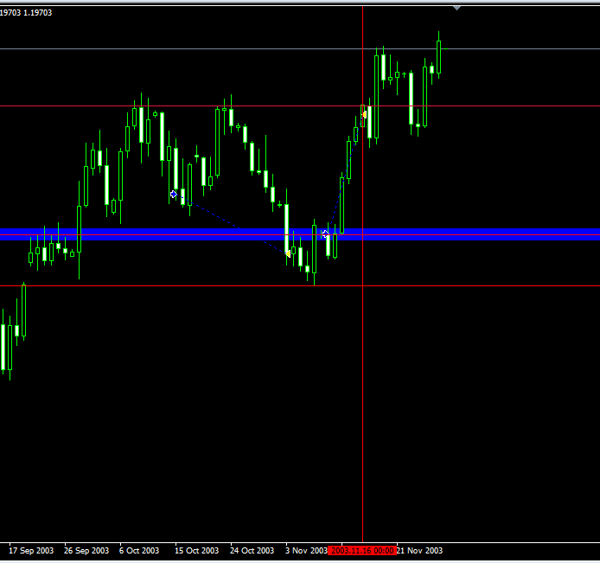
1
1. pin bar khung tuần tại kháng cự quan trọng.
2. Giá đóng cửa của pin bar đã đóng trên nến cao nhất trước đó phá vỡ kháng cự
3. Mô hình 2 đáy tại kháng cự /hỗ trợ quan trọng

2. Đâm xuống bằng cây nến giảm mạnh ngay sau đó bật lên => Test lại vùng giá

1. nến nhấn chìm thuận xu hướng tăng

Nguyên nhân vào lệnh:
- Pinbar xuất hiện tại hỗ trợ kháng cự quan trọng (khung W)
- Xem thêm phân tích trên hình
2. Vào lệnh

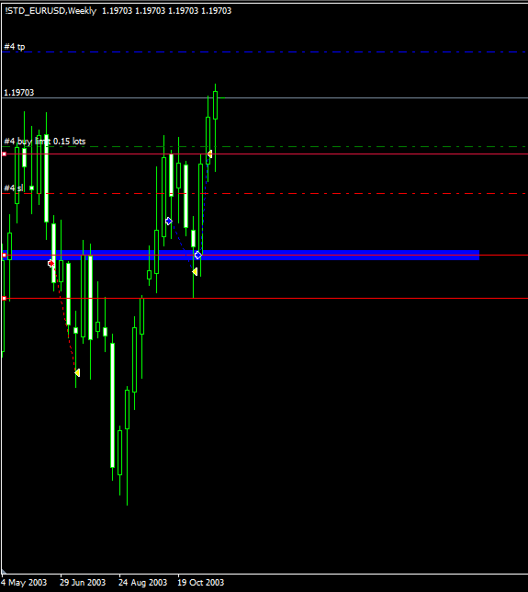
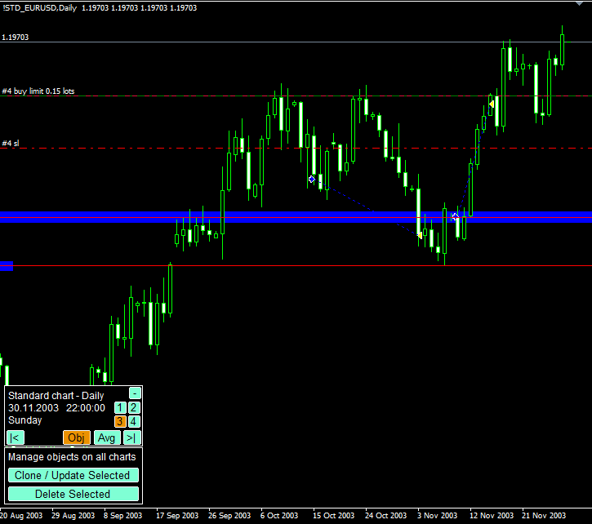

- Vào lệnh buy limit 1/2 cây nến pinbar
- R: R 1: 2
- Rủi ro 2% = 200$ (10534$)

3. Kết quả

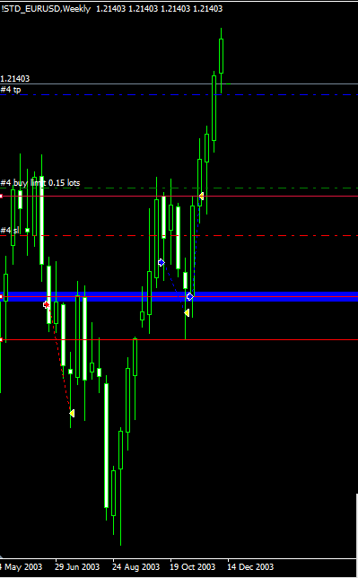
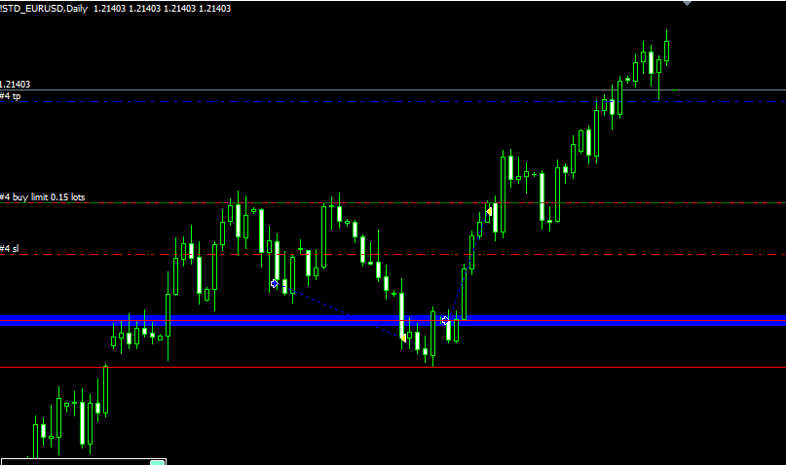

- Lực mua quá mạnh nên không kích hoạt được lệnh buy limit

4. Đúc kết kinh nghiệm

- Pinbar trên khung W là cực mạnh
- Mô hình 2 đáy khung ngày đã hình thành => tham gia sớm luôn bằng lệnh buy stop thay vì buy limit
- Lệnh limit trên khung W qua 1 tuần mà không khớp thì nên hủy

2022-03-13
1. Phân tích

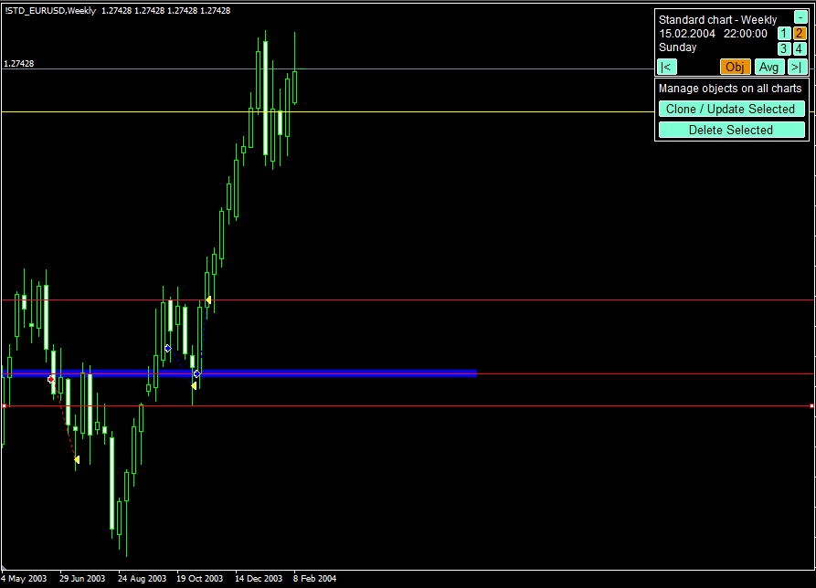
1. Khung W xuất hiện pinbar
2. pinbar đồng thời là 1 fakey
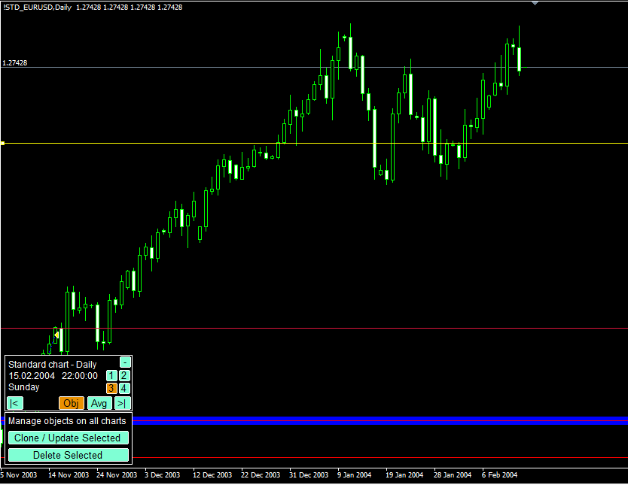
1. pinbar đồng thời là 1 fakey giảm giá
2. Trước đó xuất hiện đồng thời 2 pinbar => lực bán đã xuất hiện

2. Inside bar có nến mẹ là pinbar giảm giá

2. Vào lệnh

- Vào lệnh sell stop vì 2 lý do:
+ Trước đó đang trong một xu hướng tăng dài hạn '=> lực tăng giá vẫn còn mạnh
+ Tại khung D 2 pinbar giảm giá liên tiếp nhưng không làm giảm được lực tăng

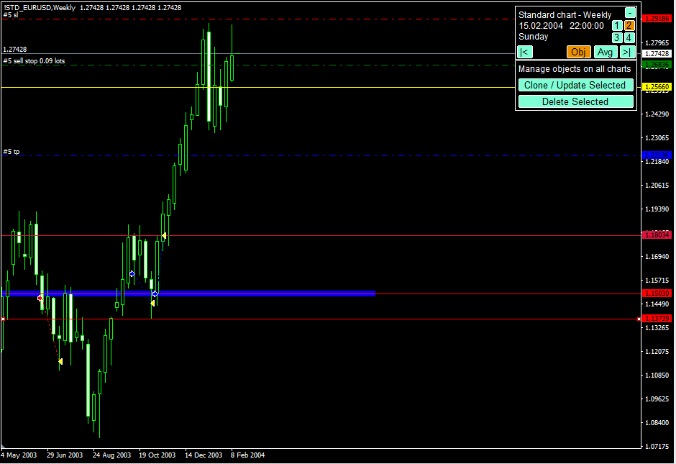
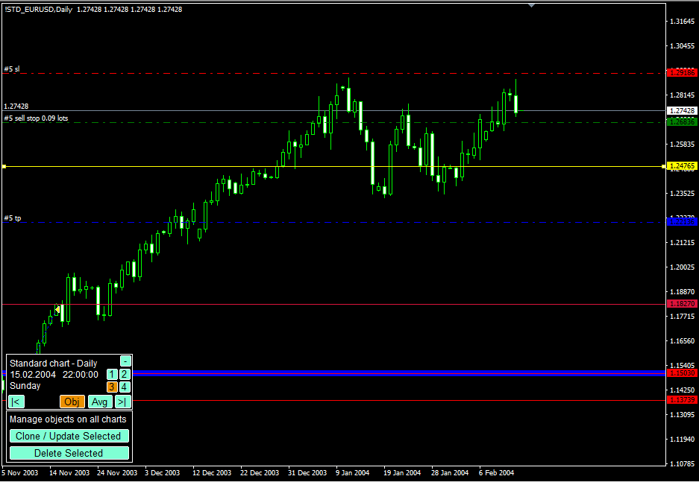

3. Theo dõi quá trình chạy lệnh

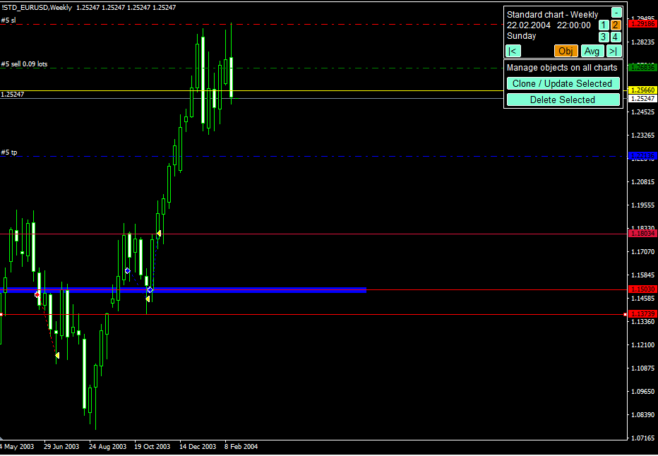
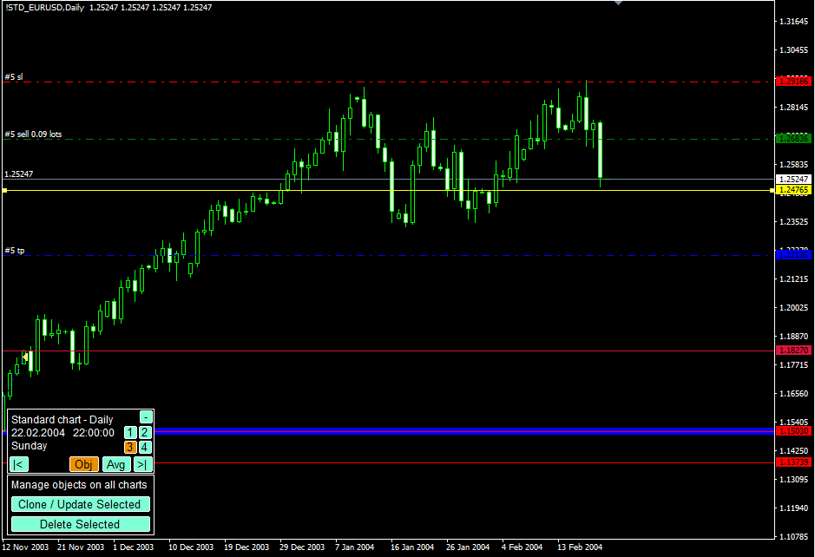

Tiến trình:
- Khung W xuất hiện pin bar giảm giá
- Khung D xuất hiện inside bar + fakey. Đặc biệt pinbar tăng giá nhưng thất bại

4. Kết quả

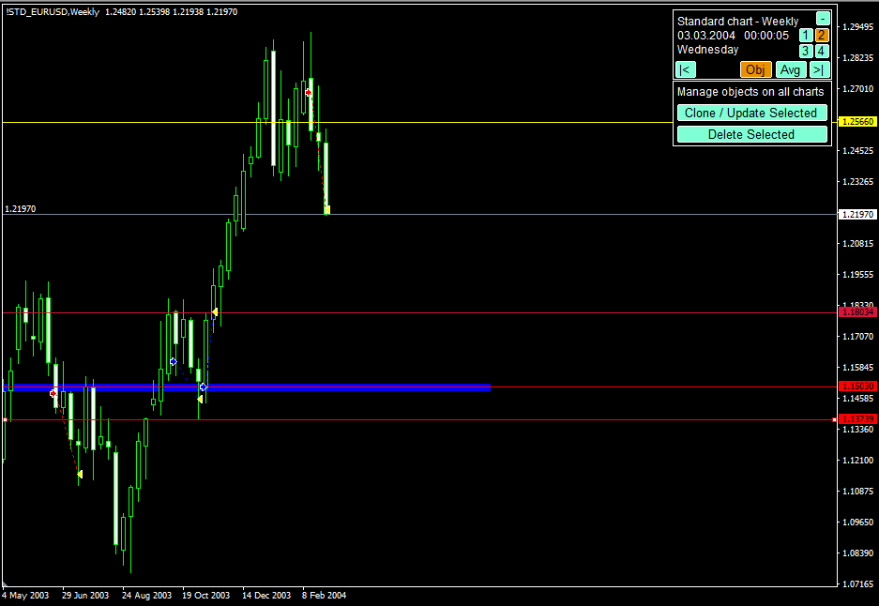
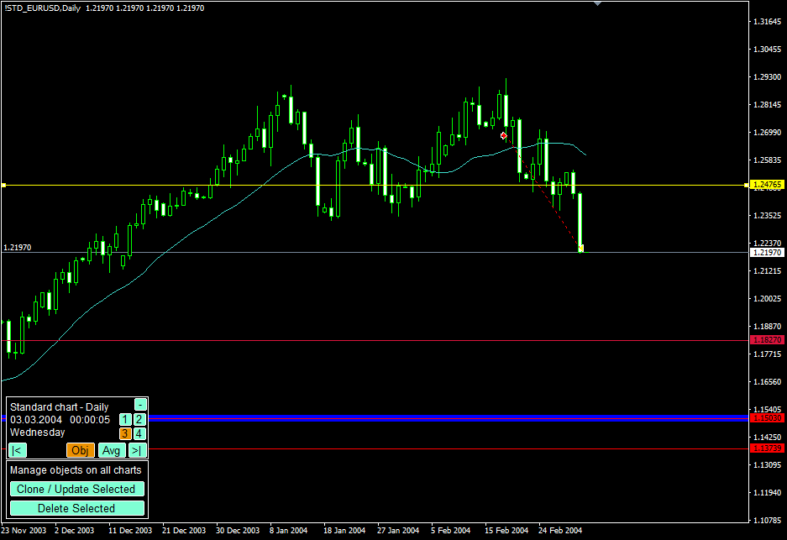

Kết quả chạm TP

1. Mẫu hình nến nhấp chìm xuất hiện sau pinbar tăng giá thất bại
5. Kinh nghiệm

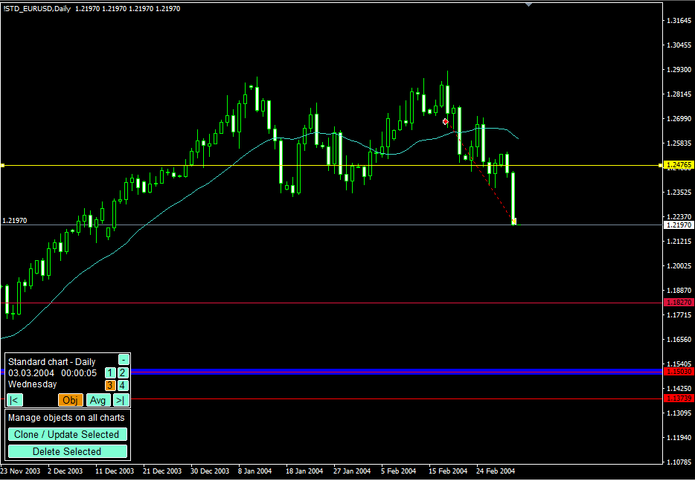

2. Mẫu hình nến nhấn chìm giảm giá tại vị trí giá pinbar tăng giá thất bại

4. Vẫn gồng lời vì các nến có đâm qua MA21 nhưng chưa tạo nến đóng cửa cao hơn MA21

3. Vẫn gồng lời được vì các nến đang ở dưới MA 21

2022-03-17
1. Phân tích

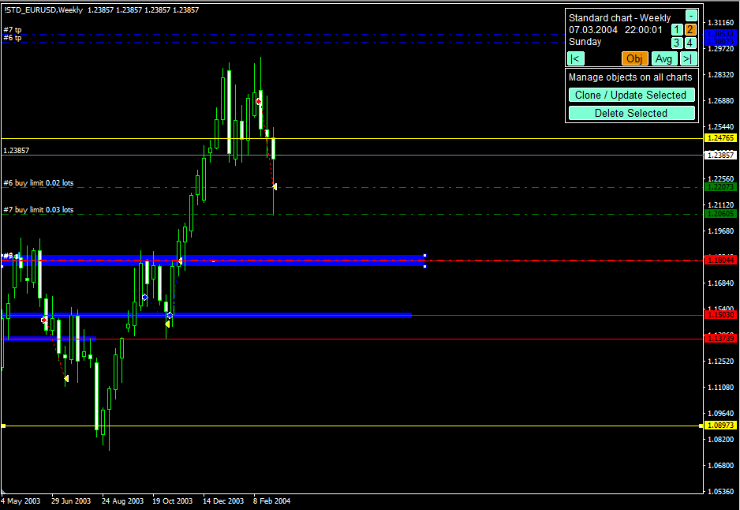
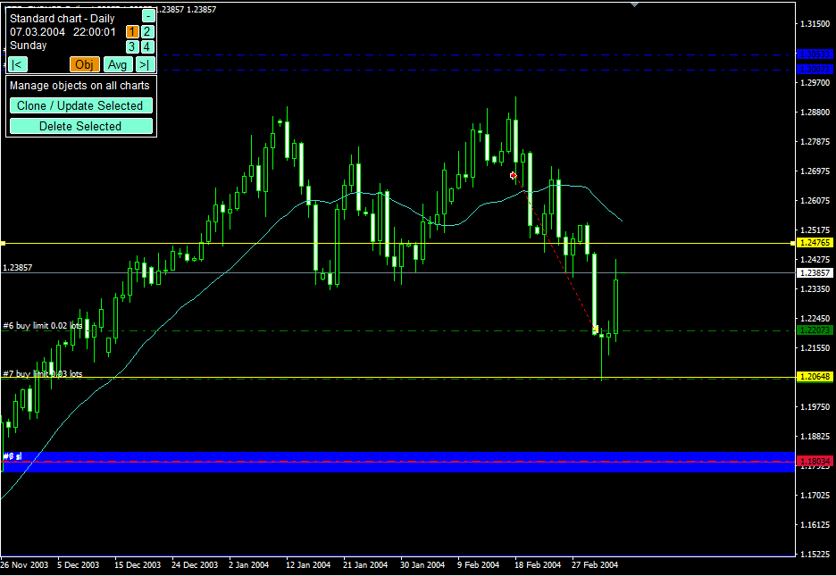

3. Lực giảm vẫn mạnh => sử dụng lệnh limit là chủ đạo
4. DCA chia làm 2 lệnh buy limit
1. Hình thành pinbar tăng giá nhưng vị trí không được đẹp cho lắm
2. Xu hướng chủ đạo trước đó là tăng giá => hợp lưu

3. Có thể là một cú hồi trước khi giảm tiếp tục. Nhưng pinbar theo hướng tuần sẽ mạnh hơn

5. Trước đó là fake phá vỡ giả, tăng lên, sau đó giảm xuống => lực giảm khá mạnh nhưng ngay lập tức tạo cây nến pinbar tăng mạnh => mua lớn nhưng vẫn chưa thể áp đảo. => buy stop nghe hơi mạo hiểm vì giá vẫn có thể giảm xuống sau khi kích hoạt lệnh

1. Pin bar tăng giá nhưng chưa chắc đảo chiều được xu hướng giảm => chờ đợi vào lệnh buy limit an toàn hơn lệnh buy market hay buy stop
2. Vùng giá xuất hiện có thể là tiềm năng với pinbar thành công trước đó

2. Vào lệnh

- Theo như phân tích thì nên vào lệnh buy limit sẽ an toàn hơn do xu hướng giảm còn mạnh
- Xu hướng giảm còn mạnh do phá vỡ giả tăng lên ngay sau đó giảm xuống => giảm mạnh Nhưng pin bar tăng giá cũng mạnh chưa rõ lợi thế bên nào (lực bán chưa cạn kiệt)
- DCA 2 lệnh 100 đô buy limit

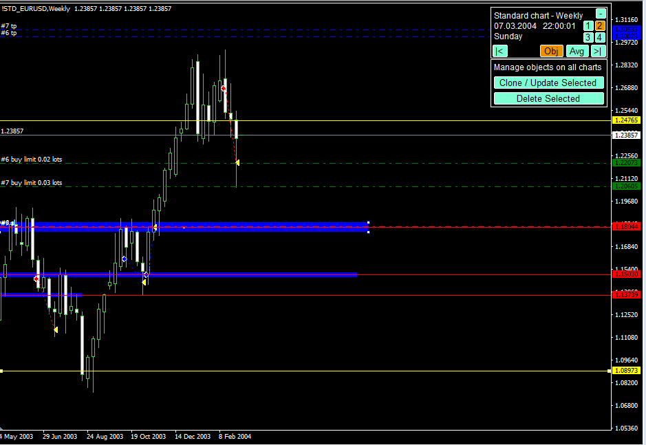
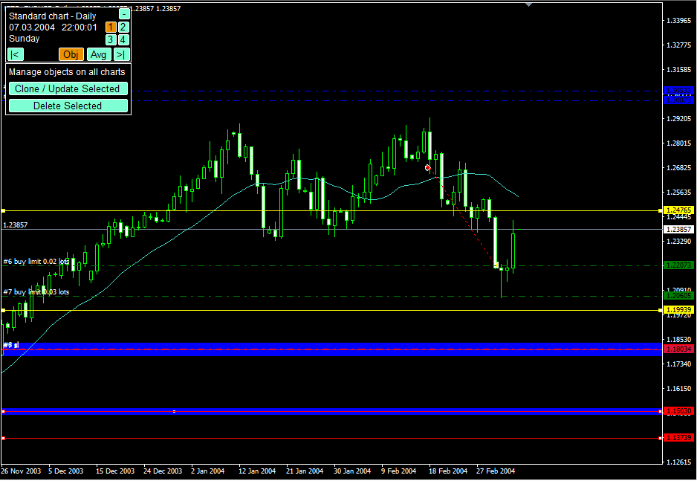

3. Theo dõi quá trình

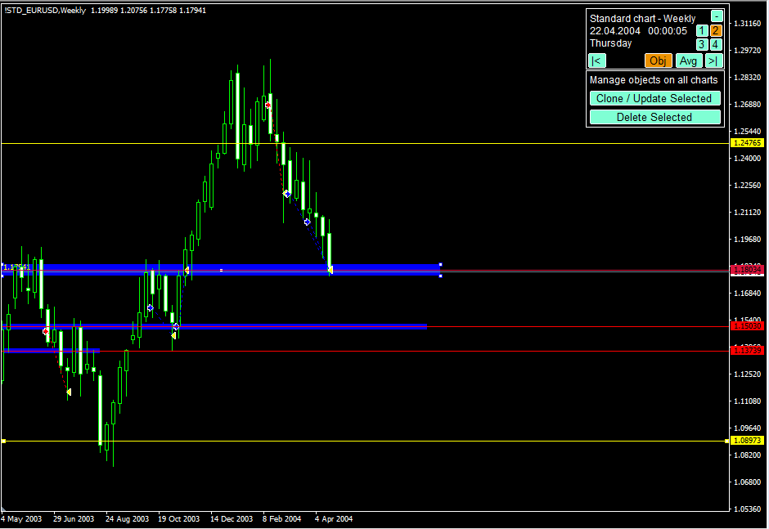
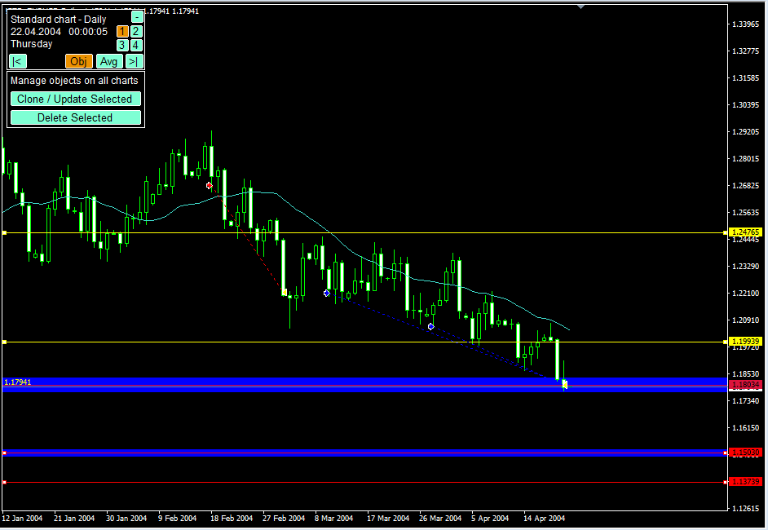

1. Liên tục hình thành các nến dâu trên tại vùng giá quan trọng => lục giảm mạnh hơn đây là dấu hiệu không tốt cho lệnh buy

Các nến liên tục không vượt qua được đường EMA 21 '=> Mức hỗ trợ động
2. Pin bar nhận định để vào lệnh tại vị trí không quan trọng => thất bại
3. Xu hướng giảm quá mạnh

Lệnh kích hoạt

4. Kết quả

- Chạm SL

5. Kinh nghiệm

- Chọn vị trí pinbar xuất hiện phải tại ví trí quan trọng
- Dấu hiện đuôi nến trên => cần phải chú ý đừng cố chấp
- EMA 21 kháng cự động, các nến ít khi vượt được lên trên => không nên giữ lệnh buy

2022-03-21
1. Phân tích

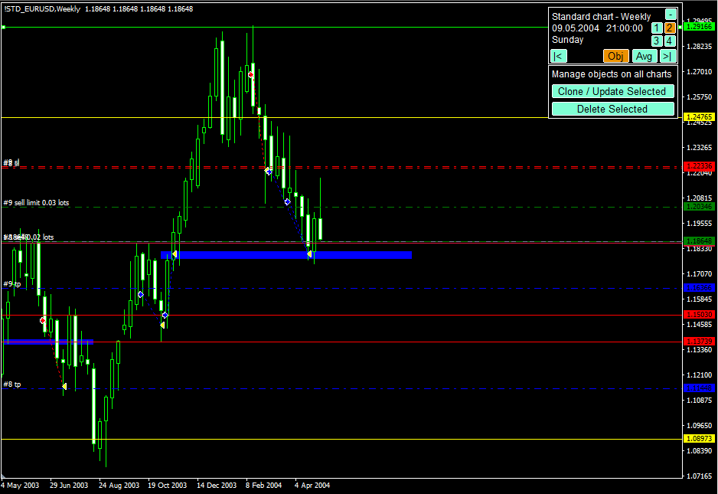
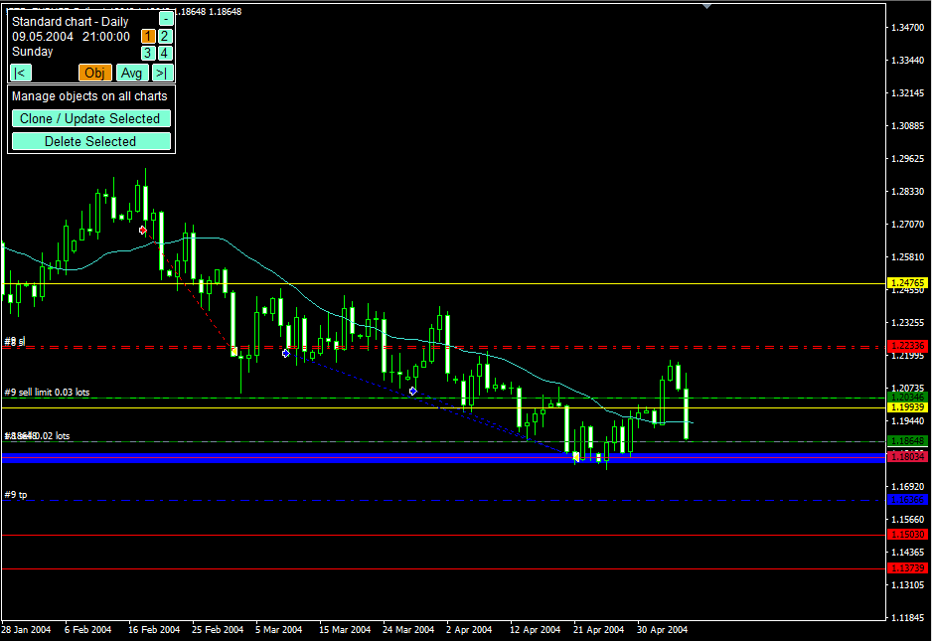

Điểm chưa tốt là vị trí chưa thực sự đẹp,
Khoảng cách giá hiện tại với kháng cự quá lớn. Bù lại sẽ DCA thành 2 lệnh:
Pinbar khung tuần

Lệnh sell litmit: 0.03 lot
345 pip = 0.05 lot => chia làm 2 lệnh 0.02 và 0.03

Lệnh sell market: 0.02 lot

2. Vào lệnh

Do khoảng cách giữa giá hiện tại và kháng cự trên lớn => DCA thành 2 lệnh như mô tả trên hình vẽ

3. Theo dõi quá trình

- Khung tuần xuất hiện nến rút chân tại vùng hỗ trợ của nến trend bar
- Mặc dù xuất hiện nến pin bar tại nhung tuần nhưng không thế cứu vãn

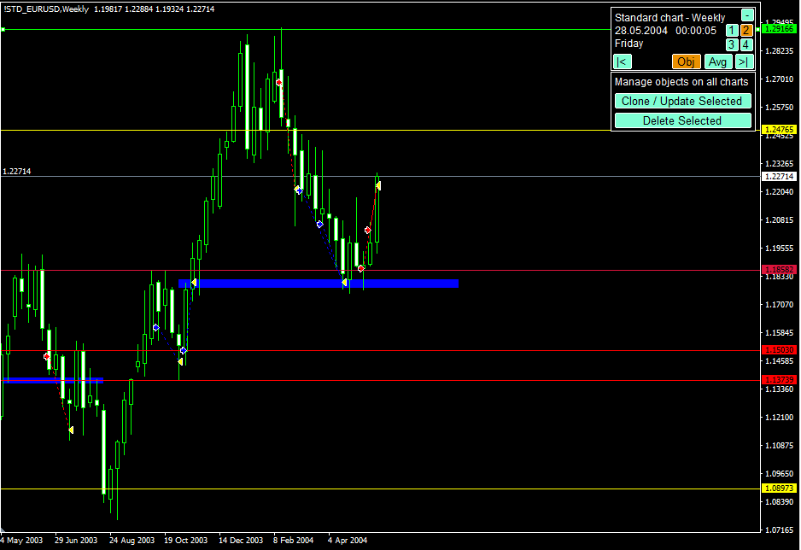
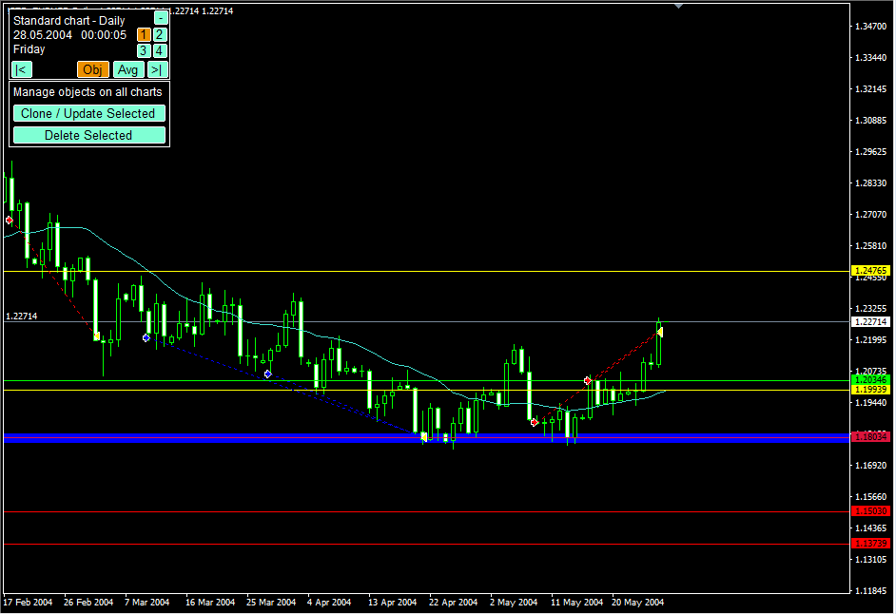

Pinbar khung tuần thất bại

Trendbar tạo bởi pinbar quá mạnh
- Pinbar giảm giá khung ngày thất bại
'- Giá liên tục nằm trên MA 21

Dấu hiệu tốt xuất hiện pinbar

Inside bar đảo chiều tăng tại vị trí quan trọng

Mô hình 2 đáy

4. Kết quả

Chạm SL

5. Kinh nghiệm

- Nhìn vào hình vẽ trong phân tích quá trình rút ra kinh nghiệm
- Kể cả pin bar khung tuần tại vị trí không quan trọng cũng là vô nghĩa
- Khi có các dấu hiệu đảo chiều hãy chú ý (nhìn vào hình vẽ phân tích quá trình

